상품제안서
無시리즈 암막무지 3단 초경량 캡슐 우양산 | 상품코드: F22347

 |  |  |  |  |  |  | 02-412-0044 | www.easy1.co.kr
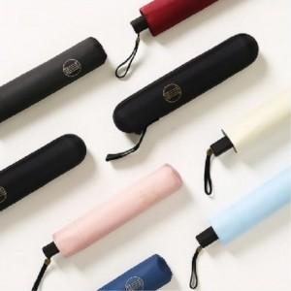 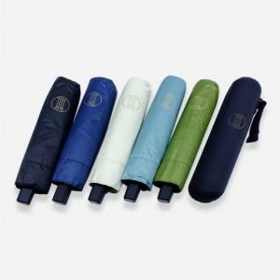 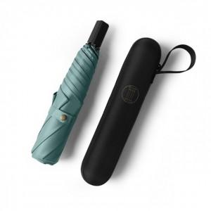

【상세/제작정보】

【인쇄/포장옵션】 | 실크, 풀칼라 / 포장불가능

【공급단가】 | 수량 | 100~ | 300~ | 500~ | 1,000~ | 3,000~
*VAT별도 | 단가 | 23,220원 | 22,360원 | 21,500원 | 20,640원 | 20,120원

【상품 URL】 | https://dev.easy1.co.kr:443/src/goods_detail.php?gdno=22347

